Накладная-№3
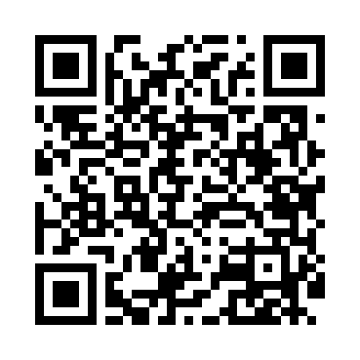
Номер товарно-транспортной накладной: |  |  | Торговый представитель: Amriyev Muhammad
Поставщик: Toshkent falcon fly 2 |  |  | Телефон торгового представителя: +998972880505
Дата отгрузки: 07.10.2025 |  |  | Контрагент: """" Klient
Дата консигнации: |  |  | Адрес:
Доставщик: |  |  | Телефон:
Телефон доставщика:
Время заказа: 07.10.2025 17:00:00
№ | Штрих-код | Название товаров (работ,услуг) | Количество | Количество в кейсе | Цена | Сумма
 |  |  | 28 |  |  | 61
1 | 2011148699368 | Ёғоч подставкали чўгун тарелка 10 GB-29-8 | 6 | 6 шт. | 3.80 | 22.80
2 | 2013679247384 | Металический Бак 35cm 32L (4,2 mm) DB-6-30 | 1 | 1 шт. | 18 | 18
3 | 6915646512166 | Соус учун махсус идиш 7.5x7.5x3.8 sm D183501 DB-59-14 | 10 | 10 шт. | 0.40 | 4
4 | 6258394217521 | Лопатка пластмассовый E68A DB-3-95 | 1 | 1 шт. | 0.80 | 0.80
5 | 6901645309494 | Ошхона учун силикон қисқич FA33-9" DB-9-49 | 1 | 1 шт. | 1.30 | 1.30
6 | 6927452325083 | Ёғоч дастали металл вок 30см DB-25-8 | 1 | 1 шт. | 10.10 | 10.10
7 | None | Ложка, DB-92-21 | 4 | 4 шт. | 0.50 | 2
8 | 6985000102611 | Вилка, DB-92-22 | 4 | 4 шт. | 0.50 | 2
Итого: 61$|->UZS: 762,500.00

